Additional Order BKK
Additional List Spare Part

No | Type | Brand | Code | PRODUCT NAME | Qty | Cost (Total) | Status | Total Cost | Picture | Remark
1 | Fiber | Interlink | UFP542D31-03 | ST - LC Patch cord OM2, Duplex, UPC-UPC Jacket 3mm. | 4 | 261.00 | Additional Oder | 1,044.00
2 | Fiber | Interlink | UFP546D31-03 | ST - SC Patch cord OM2, Duplex, UPC-UPC Jacket 3mm. | 4 | 254.00 | Additional Oder | 1,016.00
3 | Fiber | Interlink | UFP544D31-03 | ST - ST Patch cord OM2, Duplex, UPC-UPC Jacket 3mm. | 4 | 257.00 | Additional Oder | 1,028.00
4 | Fiber | Interlink | UFP522D31-03 | LC - LC Patch cord OM2, Duplex, UPC-UPC Jacket 3mm. | 6 | 257.00 | Additional Oder | 1,542.00
5 | Fiber | Interlink | UFP466D31-03 | SC - SC Patch cord OM3, Duplex, UPC-UPC Jacket 3mm. | 2 | 285.00 | Additional Oder | 570.00
6 | FW | Fortinet |  | Fortinet FortiGate 100D | 1 | 20,000.00 | Additional Oder | 20,000.00 |  | ของมือสอง
7 | FW | Fortinet |  | Fortinet FortiGate 50E | 1 | 10,000.00 | Additional Oder | 10,000.00 |  | ของมือสอง
8 | NVR | HIKVISION | DS-7716NI-M4 | HIKVISION เครื่องบันทึก IP 16 ช่อง (4 SATA) | 1 | 13,800.00 | Additional Oder | 13,800.00
9 | AP-R | Ruckus | 9U1-R550-WW00 | Ruckus R550 | 2 | 13,000.00 | Additional Oder | 26,000.00
10 | AP-A | Aruba | R3V46A | Aruba AP-505H (RW) | 2 | 18,000.00 | Additional Oder | 36,000.00
10 | AP-A | Aruba | R2H28A | Aruba AP-505 | 2 | 20,000.00 | Additional Oder | 40,000.00
10 | FW | Mikrotik | CCR2004-16G-2S+ | CCR2004-16G-2S+ Cloud Core Router, 16 Port Gigabit, 2x10G SFP+ Port, USB 3.0 type-A LTE 4G / 5G Support | 1 | 19,000.00 | Additional Oder | 19,000.00
11 | FW | Mikrotik | RB4011iGS+ | Powerful 10xGigabit port router with a Quad-core 1.4Ghz CPU, 1GB RAM, SFP+ 10Gbps cage and desktop case with rack ears | 1 | 8,500.00 | Additional Oder | 8,500.00
12 | Media Converter | Link | UT-1310A | Fiber Gigabit Media Converter, 10/100/1000 Mbps ,1000Base-SX/LX , 1-Port RJ45, 1-SFP Slot (Blank), 220m - 110km (SM/MM Support), Indoor Only | 2 | 4,000.00 | Additional Oder | 8,000.00
13 | Fiber | Link | UF-0066SM | Duplex Adapter-SC Fiber Optic | 5 | 25.00 | Additional Oder | 125.00
14 | Switch24 POE | TP-Link | TL-SG3428MP | JetStream 28-Port Gigabit L2 Managed Switch with 24-Port PoE+ 384W | 1 | 11,000.00 | Additional Oder | 11,000.00
15 | Mini Gbic | TP-Link | TL-SM311LM | TP-Link LC Multi Mode Transceiver Module | 2 | 1300.00 | Additional Oder | 2,600.00
16 | AP-O | Ruijie | RG-AP180 | RUIJIE Wall Plate Wi-Fi 6 (802.11ax) | 2 | 4400.00 | Additional Oder | 8,800.00
16 | AP-O | Ruijie | RG-AP810-L | RUIJIE AX1800 Wi-Fi 6 SME | 2 | 4200.00 | Additional Oder | 8,400.00
17 | CCTV Bullet | Wisenet | QNO-6072R | 2M H.265 IR Bullet Camera | 3 | 11000.00 | Additional Oder | 33,000.00
18 | CCTV Bullet | HIKVISION | DS-2CD2021G1-I | DS-2CD2021G1-I (2.8mm) | 3 | 2000.00 | Additional Oder | 6,000.00 | 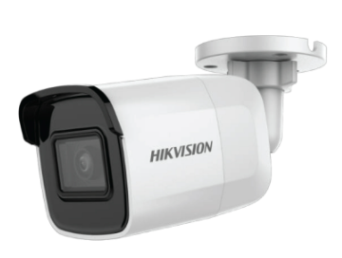
19 | CCTV | - | IPCXS-ACHT | TESTER CCTV IPCXS-ACHT 5in1 รวมIP/POE max8mpx hdmi inout with RS-485 จอใหญ่7-8" | 1 | 8900.00 | Additional Oder | 8,900.00 | 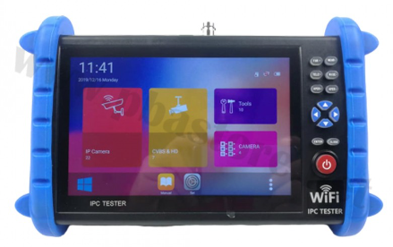
20 | PABX | NEC | BE113218 | GCD-CP10 SV9100 CPU | 1 | 14220.00 | Additional Oder | 14,220.00
21 | PABX | NEC | BE113435 | GCD-8LCF 8 ANALOG TEL INTERFACE CARD (BASE) | 2 | 5560.00 | Additional Oder | 11,120.00 | 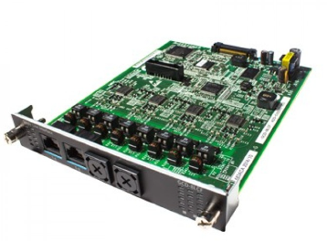
22 | PABX | NEC | BE113437 | GPZ-8LCF 8 ANALOG TEL INTERFACE CARD (EXPANSION) | 2 | 4670.00 | Additional Oder | 9,340.00
23 | PABX | NEC | BE113020 | GCD-16DLCA DIGITAL TEL INTERFACE CARD | 2 | 6670.00 | Additional Oder | 13,340.00 | 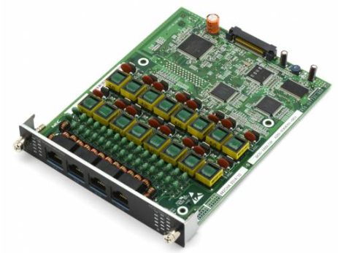
24 | PABX | NEC | BE113864 | DTZ-24D-3P (BK)TEL DIGITAL KEY TELEPHONE | 2 | 3550.00 | Additional Oder | 7,100.00 | 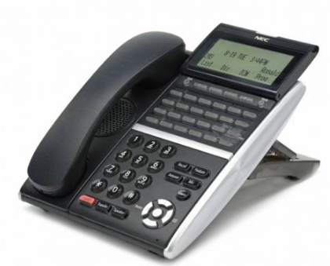
 |  |  |  |  |  |  | Total | 320,445.00

Additional Order PKT
Additional List Spare Part

No | Type | Brand | Code | PRODUCT NAME | Qty | Cost (Total) | Status | Total Cost | Remark
1 | Router / Firewall | Mikrotik | RB5009+S+IN | Mikrotik RB5009UG+S+IN CPU Quad-core ARMv8 1.4 GHz 7 Port Gigabit, 1 Port 2.5G | 1 | 8,900.00 | Additional Oder | 8,900.00 | 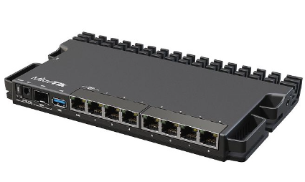
2 | Router / Firewall | Mikrotik | HAP ax3 | Mikrotik hAP ax3 C53UiG+5HPaxD2HPaxD ROS Lv5 WIFI-6, 4 Port Gigabit, 1 Port 2.5G | 2 | 4,500.00 | Additional Oder | 9,000.00 | 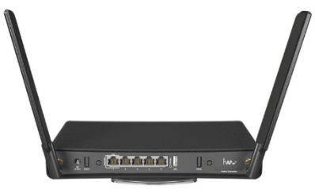
3 | Router / Firewall | Fortigate | FortiGate 50E | Fortinet FortiGate 50E (มือสอง) | 1 | 257.00 | Additional Oder | 257.00
4 | Router / Firewall | TP-Link | TL-MR100 4G LTE | 300 Mbps Wireless N 4G LTE Router | 1 | 1,590.00 | Additional Oder | 1,590.00 | 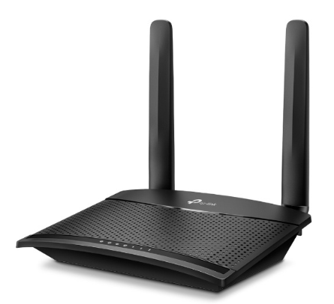
5 | Switch | Cisco | CBS350-8P | CISCO CBS350 8 Port CISCO CBS350-8P-E-2G-EU (10'',8 POE,+2 Gigabit) | 2 | 10,690.00 | Additional Oder | 21,380.00
6 | Switch | Cisco | CBS350-24FP | CISCO CBS350-24FP-4G-EU Managed 24-port GE, Full PoE, 4x1G SFP | 2 | 27,000.00 | Additional Oder | 54,000.00
7 | Switch | HPE | Aruba 2530 | Aruba 2530 8G PoE+ Switch | 2 | 1,650.00 | Additional Oder | 3,300.00
8 | Switch | HPE | Aruba 2530 | ARUBA 2530-24-PoE+ Switch (24 x 10/100 PoE+ ports, 2x10/100/1000 ports, 2 SFP ports, 195W) | 1 | 37,800.00 | Additional Oder | 37,800.00
9 | UPS | Ablerex | GR-1500 | UPS 1500VA ABLEREX GR1500 | 1 | 4,400.00 | Additional Oder | 4,400.00 | 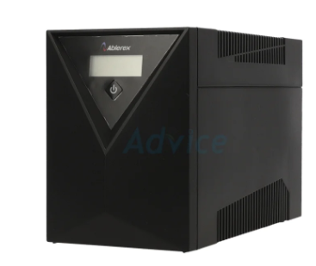
10 | UPS | Ablerex | EVO-RT2000 | Ablerex EVO-RT2000 Rack 2000VA/1800w with LCD display (EVO-RT2000) | 1 | 22,577.00 | Additional Oder | 22,577.00
11 | Fire Alarm | Notifier | SD-651 + Base B401 | Plug In Smoke Detectors + Base | 1 | 1,100.00 | Additional Oder | 1,100.00 | 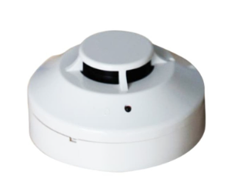
12 | Fire Alarm | Notifier | FSP-851 + Base B501 | Addressable Photo Electric Smoke Detectors + Base | 1 | 1,340.00 | Additional Oder | 1,340.00
13 | Fire Alarm | Bosch | FCP-O320 | Conventional Automatic Fire Detectors | 1 | 2,900.00 | Additional Oder | 2,900.00
14 | Fire Alarm | Bosch | FAP-O420 | Optical Smoke Detector | 1 | 2,590.00 | Additional Oder | 2,590.00
15 | CCTV | HIKVISION | DS-2CD2021G1-I | 2 MP IR Fixed Network Bullet Camera | 2 | 1,850.00 | Additional Oder | 3,700.00
16 | CCTV | HIKVISION | DS-2CD1123G0E-I | 2 MP IR Fixed Network Dome Camera | 2 | 980.00 | Additional Oder | 1,960.00 | 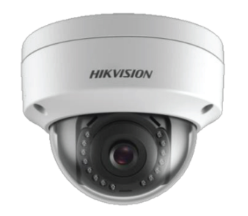
17 | CCTV | - | IPCXS-ACHT | TESTER CCTV IPCXS-ACHT 5in1 รวมIP/POE max8mpx hdmi inout with RS-485 จอใหญ่7-8" | 1 | 8900.00 | Additional Oder | 8,900.00
18 | PABX | NEC | BE113218 | GCD-CP10 SV9100 CPU | 1 | 14220.00 | IN Stock | 14,220.00 | 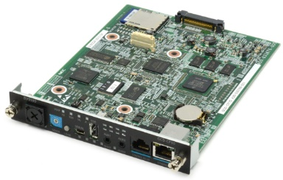
19 | PABX | NEC | BE113435 | GCD-8LCF 8 ANALOG TEL INTERFACE CARD (BASE) | 2 | 5560.00 | IN Stock | 11,120.00
20 | PABX | NEC | BE113437 | GPZ-8LCF 8 ANALOG TEL INTERFACE CARD (EXPANSION) | 2 | 4670.00 | IN Stock | 9,340.00
21 | PABX | NEC | BE113020 | GCD-16DLCA DIGITAL TEL INTERFACE CARD | 2 | 6670.00 | IN Stock | 13,340.00
22 | PABX | NEC | BE113864 | DTZ-24D-3P (BK)TEL DIGITAL KEY TELEPHONE | 2 | 3550.00 | IN Stock | 7,100.00
23 | PABX | Grandstream | GXW-4224 | FXS Gateway ขนาด 24-Port FXS, 1 Port LAN | 1 | 31000.00 | Additional Oder | 31,000.00
22 |  |  |  |  |  |  | Additional Oder | -
 |  |  |  |  |  |  | Total | 271,814.00

